総括表
令和7年度交差点交通量調査報告書
交差点名 |  |  |  | №19 鶴見駅入口 【-】 |  |  |  |  | 調査年月日 |  |  | 2025-11-11 |  |  |  | 天候 | 曇 り |  |  | 19
所在地 |  |  |  | 鶴見区鶴見中央４丁目 |  |  |  |  | 調査時間帯 |  |  | 7:00～19:00（12時間合計） |  |  |  |  |  |  |  | 鶴見駅入口
 |  |  |  |  |  |  |  |  |  |  |  |  |  |  |  |  |  |  |  | -
 |  |  |  |  |  |  |  |  |  |  |  |  |  |  |  |  |  |  |  | 鶴見区鶴見中央４丁目
 |  |  |  |  |  |  |  |  |  |  |  |  |  |  |  |  |  |  |  | 2025-11-11
 |  |  |  |  |  |  |  |  |  |  |  |  |  |  |  |  |  |  |  | 曇 り

鶴見駅入口

出典：つるみ生活・防災マップ

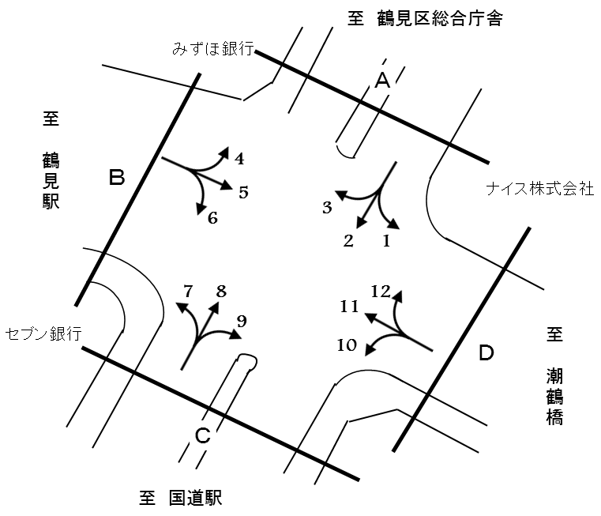

方向別交通量集計表
断面 | 方向 | 二輪車 | 乗用車 | バス | 小型 貨物車 | 大型 貨物車 | 大型計 | 小型計 | 合計 | 断面 | 方向 | 二輪車 | 乗用車 | バス | 小型 貨物車 | 大型 貨物車 | 大型計 | 小型計 | 合計
A | 1 | 27 | 207 | 0 | 82 | 26 | 26 | 289 | 315 | C | 7 | 84 | 648 | 264 | 198 | 61 | 325 | 846 | 1,171
 | 2 | 861 | 5,071 | 266 | 2,325 | 1,270 | 1,536 | 7,396 | 8,932 |  | 8 | 927 | 5,680 | 29 | 2,620 | 1,592 | 1,621 | 8,300 | 9,921
 | 3 | 24 | 300 | 15 | 99 | 31 | 46 | 399 | 445 |  | 9 | 104 | 1,080 | 18 | 474 | 147 | 165 | 1,554 | 1,719
 | 計 | 912 | 5,578 | 281 | 2,506 | 1,327 | 1,608 | 8,084 | 9,692 |  | 計 | 1,115 | 7,408 | 311 | 3,292 | 1,800 | 2,111 | 10,700 | 12,811
B | 4 | 14 | 182 | 32 | 51 | 23 | 55 | 233 | 288 | D | 10 | 93 | 768 | 15 | 288 | 110 | 125 | 1,056 | 1,181
 | 5 | 46 | 822 | 275 | 131 | 34 | 309 | 953 | 1,262 |  | 11 | 76 | 1,104 | 288 | 183 | 33 | 321 | 1,287 | 1,608
 | 6 | 50 | 510 | 226 | 116 | 27 | 253 | 626 | 879 |  | 12 | 6 | 78 | 0 | 43 | 13 | 13 | 121 | 134
 | 計 | 110 | 1,514 | 533 | 298 | 84 | 617 | 1,812 | 2,429 |  | 計 | 175 | 1,950 | 303 | 514 | 156 | 459 | 2,464 | 2,923

変動図
 | 調査年月日 | 調 査 方 向 案 内 図
 | 2025-11-11
 | 調査時間
 | 7：00～19：00（12時間）
 | 調査地点
 | №19 鶴見駅入口 【-】
 | 凡例
小型車
大型車混入率
大型車
 | 流入計Ａ（1+2+3） |  | 流入計Ａ（1+2+3） |  |  |  | 流出計Ａ（4+8+12） |  |  |  | 断面計Ａ
 |  |  |  | 小型車 | 大型車 | 大型車混入率 |  | 小型車 | 大型車 | 大型車混入率 |  | 小型車 | 大型車 | 大型車混入率
 |  |  | 7-8 | 632 | 152 | 19.4 | 7-8 | 776 | 133 | 14.6 | 7-8 | 1408 | 285 | 16.8
 |  |  | 8-9 | 570 | 130 | 18.6 | 8-9 | 852 | 165 | 16.2 | 8-9 | 1422 | 295 | 17.2
 |  |  | 9-10 | 584 | 144 | 19.8 | 9-10 | 742 | 192 | 20.6 | 9-10 | 1326 | 336 | 20.2
 |  |  | 10-11 | 569 | 151 | 21.0 | 10-11 | 697 | 229 | 24.7 | 10-11 | 1266 | 380 | 23.1
 |  |  | 11-12 | 633 | 158 | 20.0 | 11-12 | 622 | 202 | 24.5 | 11-12 | 1255 | 360 | 22.3
 |  |  | 12-13 | 609 | 120 | 16.5 | 12-13 | 703 | 152 | 17.8 | 12-13 | 1312 | 272 | 17.2
 |  |  | 13-14 | 720 | 117 | 14.0 | 13-14 | 598 | 153 | 20.4 | 13-14 | 1318 | 270 | 17.0
 |  |  | 14-15 | 661 | 127 | 16.1 | 14-15 | 751 | 168 | 18.3 | 14-15 | 1412 | 295 | 17.3
 |  |  | 15-16 | 756 | 117 | 13.4 | 15-16 | 702 | 123 | 14.9 | 15-16 | 1458 | 240 | 14.1
 |  |  | 16-17 | 757 | 80 | 9.6 | 16-17 | 700 | 80 | 10.3 | 16-17 | 1457 | 160 | 9.9
 |  |  | 17-18 | 804 | 43 | 5.1 | 17-18 | 682 | 49 | 6.7 | 17-18 | 1486 | 92 | 5.8
 |  |  | 18-19 | 789 | 269 | 25.4 | 18-19 | 829 | 43 | 4.9 | 18-19 | 1618 | 312 | 16.2
 | 流出計Ａ（4+8+12）

 | 断面計Ａ

自 動 車 交 通 量 時 間 変 動 図
 | 流入計Ｂ（4+5+6） |  | 流入計Ｂ（4+5+6） |  |  |  | 流出計Ｂ（3+7+11） |  |  |  | 断面計Ｂ
 |  |  |  | 小型車 | 大型車 | 大型車混入率 |  | 小型車 | 大型車 | 大型車混入率 |  | 小型車 | 大型車 | 大型車混入率
 |  |  | 7-8 | 149 | 64 | 30.0 | 7-8 | 218 | 91 | 29.4 | 7-8 | 367 | 155 | 29.7
 |  |  | 8-9 | 169 | 71 | 29.6 | 8-9 | 208 | 84 | 28.8 | 8-9 | 377 | 155 | 29.1
 |  |  | 9-10 | 155 | 60 | 27.9 | 9-10 | 217 | 52 | 19.3 | 9-10 | 372 | 112 | 23.1
 |  |  | 10-11 | 129 | 50 | 27.9 | 10-11 | 166 | 48 | 22.4 | 10-11 | 295 | 98 | 24.9
 |  |  | 11-12 | 139 | 40 | 22.3 | 11-12 | 205 | 55 | 21.2 | 11-12 | 344 | 95 | 21.6
 |  |  | 12-13 | 145 | 35 | 19.4 | 12-13 | 187 | 35 | 15.8 | 12-13 | 332 | 70 | 17.4
 |  |  | 13-14 | 164 | 49 | 23.0 | 13-14 | 200 | 47 | 19.0 | 13-14 | 364 | 96 | 20.9
 |  |  | 14-15 | 148 | 36 | 19.6 | 14-15 | 182 | 48 | 20.9 | 14-15 | 330 | 84 | 20.3
 |  |  | 15-16 | 155 | 45 | 22.5 | 15-16 | 225 | 42 | 15.7 | 15-16 | 380 | 87 | 18.6
 |  |  | 16-17 | 136 | 49 | 26.5 | 16-17 | 220 | 63 | 22.3 | 16-17 | 356 | 112 | 23.9
 |  |  | 17-18 | 161 | 57 | 26.1 | 17-18 | 248 | 67 | 21.3 | 17-18 | 409 | 124 | 23.3
 |  |  | 18-19 | 162 | 61 | 27.4 | 18-19 | 256 | 60 | 19.0 | 18-19 | 418 | 121 | 22.4
 | 流出計Ｂ（3+7+11）

 | 断面計Ｂ

自 動 車 交 通 量 時 間 変 動 図
 | 流入計Ｃ（7+8+9） |  | 流入計Ｃ（7+8+9） |  |  |  | 流出計Ｃ（2+6+10） |  |  |  | 断面計Ｃ
 |  |  |  | 小型車 | 大型車 | 大型車混入率 |  | 小型車 | 大型車 | 大型車混入率 |  | 小型車 | 大型車 | 大型車混入率
 |  |  | 7-8 | 1018 | 190 | 15.7 | 7-8 | 657 | 182 | 21.7 | 7-8 | 1675 | 372 | 18.2
 |  |  | 8-9 | 1097 | 210 | 16.1 | 8-9 | 633 | 170 | 21.2 | 8-9 | 1730 | 380 | 18.0
 |  |  | 9-10 | 937 | 229 | 19.6 | 9-10 | 660 | 187 | 22.1 | 9-10 | 1597 | 416 | 20.7
 |  |  | 10-11 | 820 | 259 | 24.0 | 10-11 | 624 | 176 | 22.0 | 10-11 | 1444 | 435 | 23.2
 |  |  | 11-12 | 802 | 244 | 23.3 | 11-12 | 716 | 173 | 19.5 | 11-12 | 1518 | 417 | 21.6
 |  |  | 12-13 | 853 | 174 | 16.9 | 12-13 | 693 | 130 | 15.8 | 12-13 | 1546 | 304 | 16.4
 |  |  | 13-14 | 735 | 189 | 20.5 | 13-14 | 774 | 143 | 15.6 | 13-14 | 1509 | 332 | 18.0
 |  |  | 14-15 | 875 | 201 | 18.7 | 14-15 | 758 | 147 | 16.2 | 14-15 | 1633 | 348 | 17.6
 |  |  | 15-16 | 840 | 145 | 14.7 | 15-16 | 832 | 136 | 14.0 | 15-16 | 1672 | 281 | 14.4
 |  |  | 16-17 | 850 | 109 | 11.4 | 16-17 | 868 | 101 | 10.4 | 16-17 | 1718 | 210 | 10.9
 |  |  | 17-18 | 908 | 89 | 8.9 | 17-18 | 977 | 73 | 7.0 | 17-18 | 1885 | 162 | 7.9
 |  |  | 18-19 | 965 | 72 | 6.9 | 18-19 | 886 | 296 | 25.0 | 18-19 | 1851 | 368 | 16.6
 | 流出計Ｃ（2+6+10）

 | 断面計Ｃ

自 動 車 交 通 量 時 間 変 動 図
 | 流入計Ｄ（10+11+12） |  | 流入計Ｄ（10+11+12） |  |  |  | 流出計Ｄ（1+5+9） |  |  |  | 断面計Ｄ
 |  |  |  | 小型車 | 大型車 | 大型車混入率 |  | 小型車 | 大型車 | 大型車混入率 |  | 小型車 | 大型車 | 大型車混入率
 |  |  | 7-8 | 196 | 60 | 23.4 | 7-8 | 344 | 60 | 14.9 | 7-8 | 540 | 120 | 18.2
 |  |  | 8-9 | 190 | 66 | 25.8 | 8-9 | 333 | 58 | 14.8 | 8-9 | 523 | 124 | 19.2
 |  |  | 9-10 | 204 | 44 | 17.7 | 9-10 | 261 | 46 | 15.0 | 9-10 | 465 | 90 | 16.2
 |  |  | 10-11 | 156 | 38 | 19.6 | 10-11 | 187 | 45 | 19.4 | 10-11 | 343 | 83 | 19.5
 |  |  | 11-12 | 180 | 30 | 14.3 | 11-12 | 211 | 42 | 16.6 | 11-12 | 391 | 72 | 15.6
 |  |  | 12-13 | 174 | 23 | 11.7 | 12-13 | 198 | 35 | 15.0 | 12-13 | 372 | 58 | 13.5
 |  |  | 13-14 | 161 | 33 | 17.0 | 13-14 | 208 | 45 | 17.8 | 13-14 | 369 | 78 | 17.4
 |  |  | 14-15 | 182 | 29 | 13.7 | 14-15 | 175 | 30 | 14.6 | 14-15 | 357 | 59 | 14.2
 |  |  | 15-16 | 225 | 26 | 10.4 | 15-16 | 217 | 32 | 12.9 | 15-16 | 442 | 58 | 11.6
 |  |  | 16-17 | 254 | 39 | 13.3 | 16-17 | 209 | 33 | 13.6 | 16-17 | 463 | 72 | 13.5
 |  |  | 17-18 | 299 | 37 | 11.0 | 17-18 | 265 | 37 | 12.3 | 17-18 | 564 | 74 | 11.6
 |  |  | 18-19 | 243 | 34 | 12.3 | 18-19 | 188 | 37 | 16.4 | 18-19 | 431 | 71 | 14.1
 | 流出計Ｄ（1+5+9）

 | 断面計Ｄ

自 動 車 交 通 量 時 間 変 動 図

